C2-(2) Pool 상세정보
정보구조도!A1
C2-(2) Pool 상세정보
구분 | 항목 | 내용 | 작성 가이드
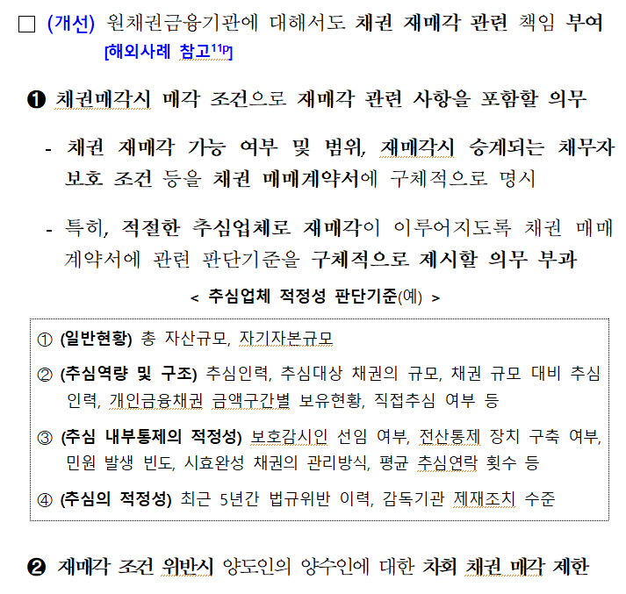
거래 정보 | Pool 명 | [ __________________ ] | 예: PwC-SB 2026-2 Program
거래 정보 | 자산확정일 | [ 2026-01-15 ] 📅 | 달력 아이콘을 클릭하여 날짜 선택
거래 정보 | 입찰기일 | [ 2026-01-15 ] 📅 | 달력 아이콘을 클릭하여 날짜 선택
거래 정보 | 거래종결일 | [ 2026-01-15 ] 📅 | 달력 아이콘을 클릭하여 날짜 선택
거래 정보 | 매각방식 | [ 제한적 경쟁입찰 v] | 제한적 경쟁입찰, 수의계약 등 (드롭다운 선택)
거래 정보 | 입찰참여자 수 | [ __________________ ] | 최종 입찰 참여자 수
거래 참여자 정보 | 양도인 | [ OO 저축은행 v] | 드롭다운 목록에서 선택 또는 검색(복수선택)
거래 참여자 정보 | 양도인 자문사 | [ __________________ ]
거래 참여자 정보 | 양수인 | [ OO F&I v] | 드롭다운 목록에서 선택 또는 검색(복수선택)
거래 참여자 정보 | 양수인 자문사 | [ __________________ ]
거래 참여자 정보 | 양수인 점검표 확인 여부 | [ Y v] | 드롭다운 목록에서 선택(Y / N) 예: 적격 양수인(역량, 내부통제, 새도약기금 등)
담보 정보 | 담보유형(대) | [ 무담보 v] | 담보 / 무담보
담보 정보 | 담보유형(소) | [ CCRS v] | 담보 - Regular / Special 등 무담보 - CCRS / IRL / 일반무담보 등
채권 정보 | 차주 구분 | [ 개인 / 개인사업자 v] | 개인 / 개인사업자 / 법인 등(복수선택)
채권 정보 | 차주수 | [ __________________ ]
채권 정보 | 채권수 | [ __________________ ]
채권 정보 | 평균 연체기간 | [ __________________ ] | Pool 내 채권들의 평균 연체 개월 수 (숫자 입력) 예: 최초 연체일~자산확정일 경과개월
채권 정보 | OPB (원) | [ 1,250,000,000,000 ] | 숫자만 입력 (자동으로 콤마 삽입)
가격 정보 | 양수도가격 (원) | [ 1,000,000,000,000 ] | 숫자만 입력 (자동으로 콤마 삽입)
가격 정보 | 매각가율 (%) | 80.00% | (자동 계산 필드, 입력 불가)
재매각 정보 | 재매각채권 포함 여부 | [ N v] | 드롭다운 목록에서 선택(Y / N)
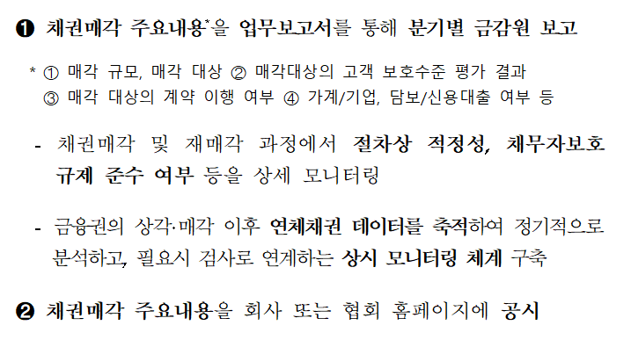
재매각 정보 | 차주수(재매각분) | [ __________________ ] | 재매각 채권 정보만 기재
재매각 정보 | 채권수(재매각분) | [ __________________ ] | 재매각 채권 정보만 기재
재매각 정보 | OPB (원)(재매각분) | [ ____________________ ] | 재매각 채권 정보만 기재
기타 | 비고 | [ __________________ ]
기타 | Invitation Letter | 💾 | 파일 다운로드
기타 | Bid Package | 💾 | 파일 다운로드
기타 | 입찰 서류(투자자제출본) | 💾 | 파일 다운로드
기타 | 기타 자료 | 💾 | 파일 다운로드

